Test Cases
No | Name | Description | Input | Exception | Status | Test Image / Evidence
LOGIN UI/STYLE
1 | Giao diện đăng nhập (login) | Kiểm tra màn hình đăng nhập hiển thị đúng giao diện | Chạy run_client_railway để khởi động app | Vừa mở app thì hiển thị giao diện đăng nhập bao gồm title app, username, password, button đăng nhập, link quên mật khẩu, link tạo tài khoản mới | PASSED | 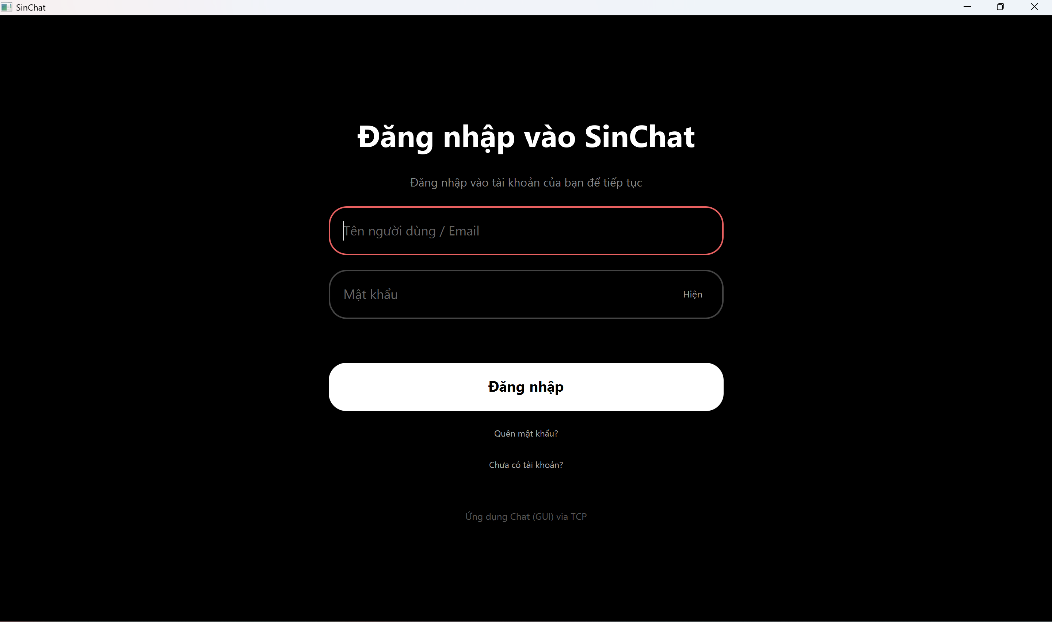
2 | Nút bật/tắt hiển thị mật khẩu | Kiểm tra nút Hiện/Ẩn mật khẩu hoạt động | Nhập password là 123456 | Password lúc mới nhập thì sẽ được ẩn bằng dấu • (chấm). Khi ấn Hiện thì password sẽ được hiện ra là 123456. Khi ấn Ẩn thì sẽ trở về lại •••••• | PASSED | 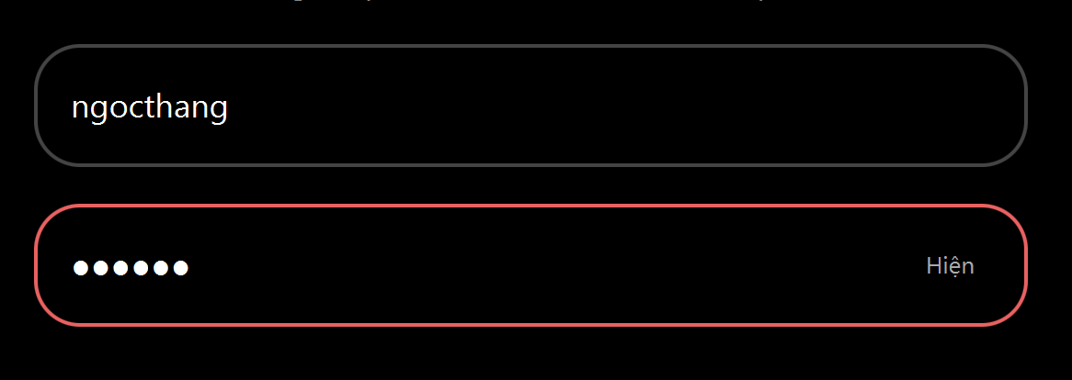 
3 | Giao diện focus của input/button | Kiểm tra input/button thay đổi màu khi chuyển focus | Click hoặc dùng tab để chọn các tính năng username, password, button, toggle | Border/focus style đổi màu, UI không lệch | PASSED | 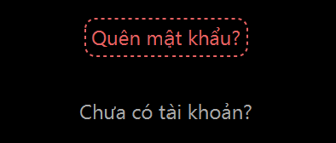
REGISTER VALIDATION
1 | Tên người dùng chỉ có ký tự chữ, số và gạch chân | Kiểm tra tên người dùng có chứa các ký tự đặc biệt nào khác với ký tự chữ, số và gạch chân | Nhập username: huy tâm | Hiển thị lỗi do có chữ â và dấu cách là ký tự đặc biệt | PASSED | 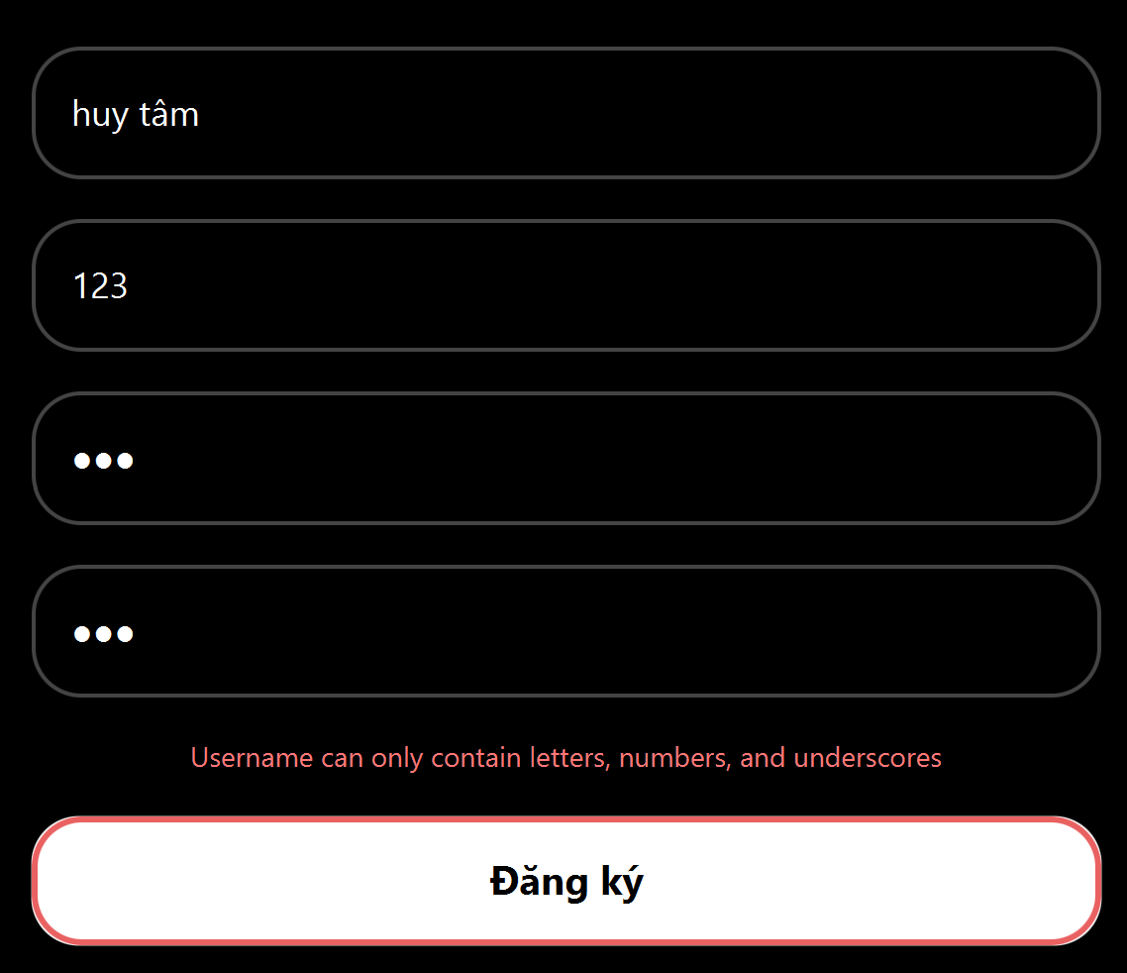
2 | Password cần phải chứa ít nhất 6 ký tự và chỉ được chứa các ký tự chữ, số và gạch chân | Kiểm tra password có ít nhất 6 chữ và có chứa các ký tự đặc biệt nào khác với ký tự chữ, số và gạch chân | Nhập password: 123 | Hiển thị lỗi yêu cầu nhập password từ 6 ký tự trở lên | PASSED | 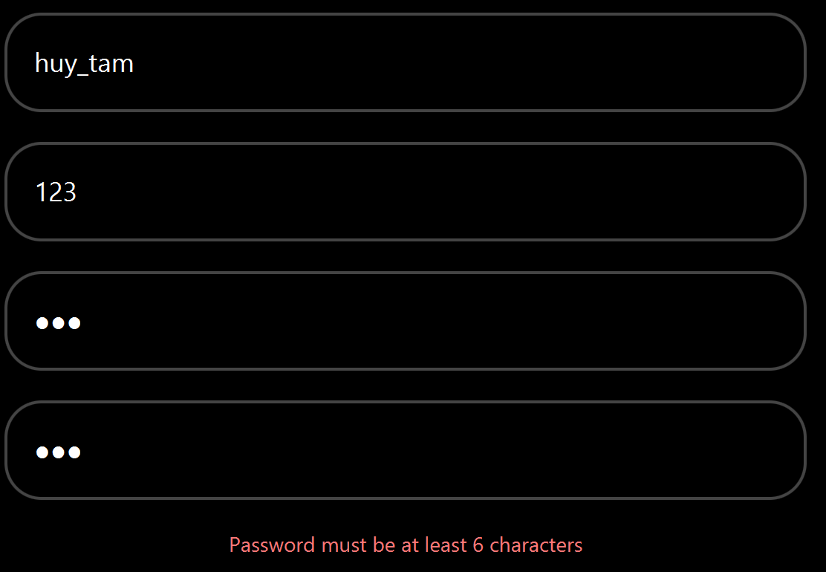
3 | Email cần đúng định dạng @gmail.com | Kiểm tra email có định dạng @gmail.com hay không | Nhập email: 123 | Hiển thị lỗi yêu cầu nhập lại email đúng định dạng | PASSED | 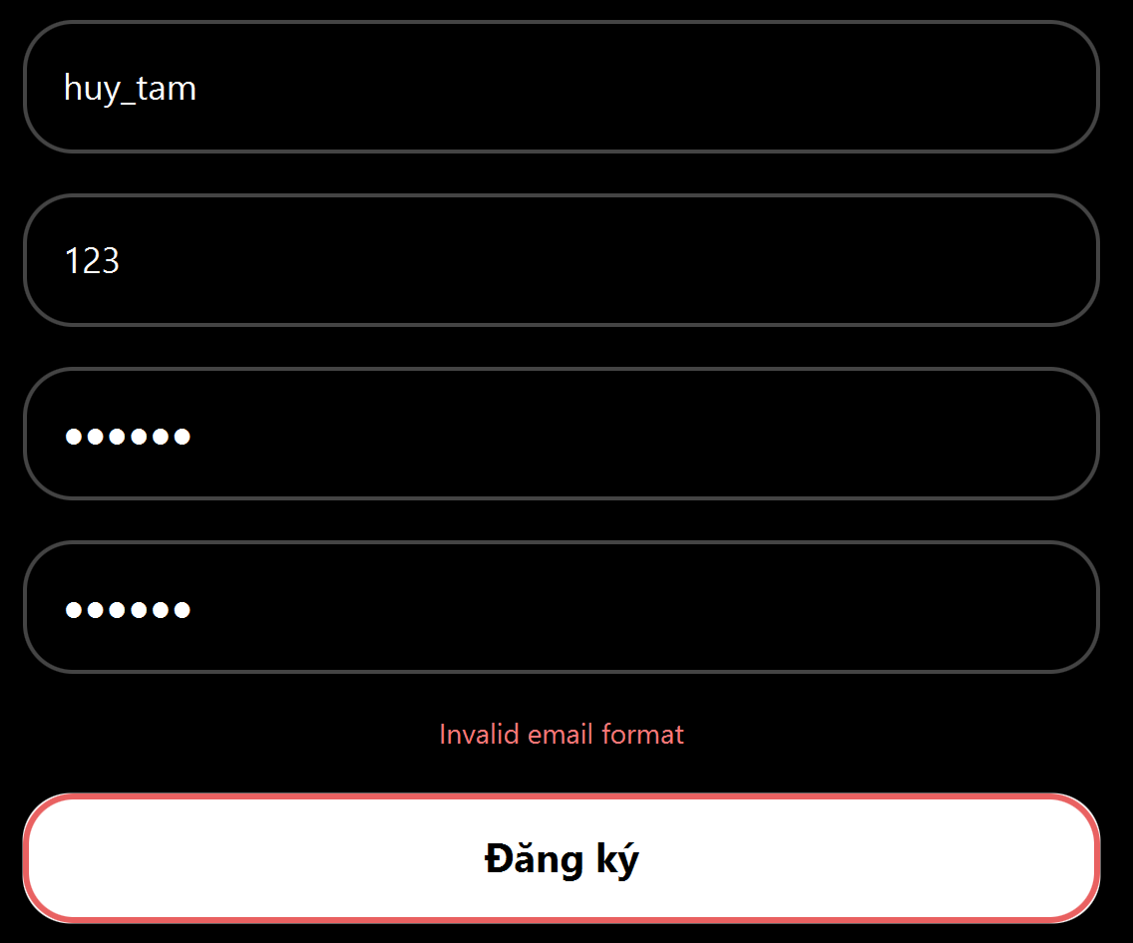
USER SEARCH
1 | Tìm kiếm tên user có tồn tại | Kiểm tra tìm user có tồn tại | Search: thai1 | Hiển thị user phù hợp | PASSED | 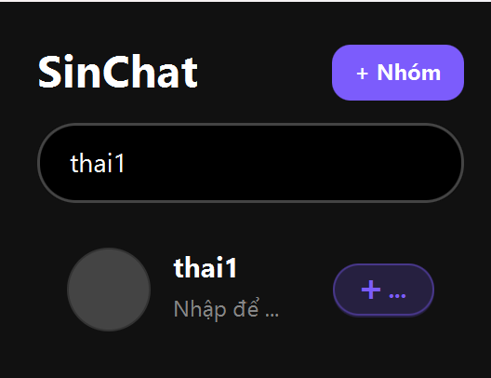
2 | Tìm kiếm tên user không tồn tại | Kiểm tra tìm user không tồn tại | Search: notARealUser | Không hiển thị user phù hợp, app không crash hay bị lỗi | PASSED | 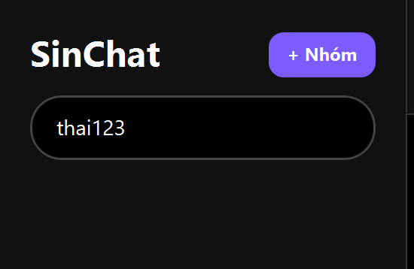
3 | Tìm kiếm tên user có tồn tại nhưng chỉ bằng 1 phần username | Kiểm tra tìm bằng một phần username | Search: tha | Hiển thị user có username chứa keyword | PASSED | 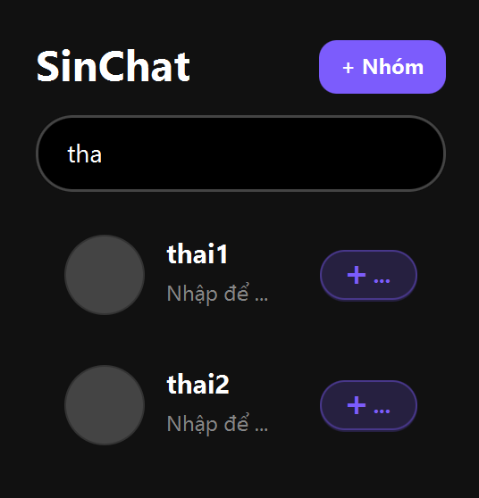
4 | Tìm kiếm chính bản thân user | Khi user tìm kiếm chính bản thân mình thfi hệ thống sẽ không hiển thị tên chính user đang đăng nhập | Search username của chính tài khoản đang login (Search: ngocthang) | Không hiện chính mình trong kết quả | PASSED | 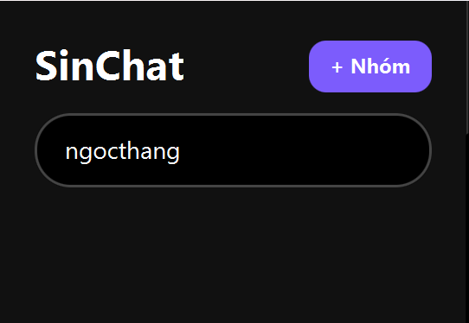
5 | Xóa hết các ký tự tìm kiếm | Kiểm tra xóa keyword thì quay lại danh sách chat | Nhập keyword để tìm kiếm user rồi xóa hết | Danh sách conversation bình thường hiện lại | PASSED | 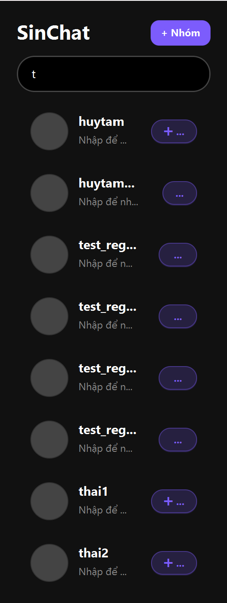 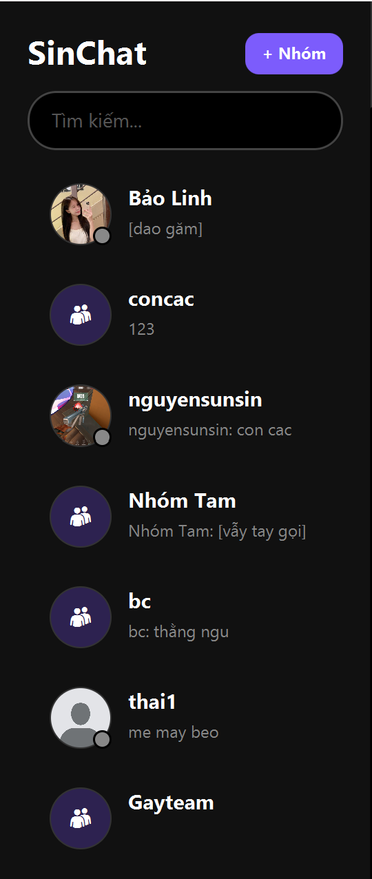
OPEN CONVERSATION
1 | Chọn 1 user để mở chat | Kiểm tra khi click vào user sẽ mở chat | Chọn 1 user | Màn chat mở đúng user đó | PASSED | 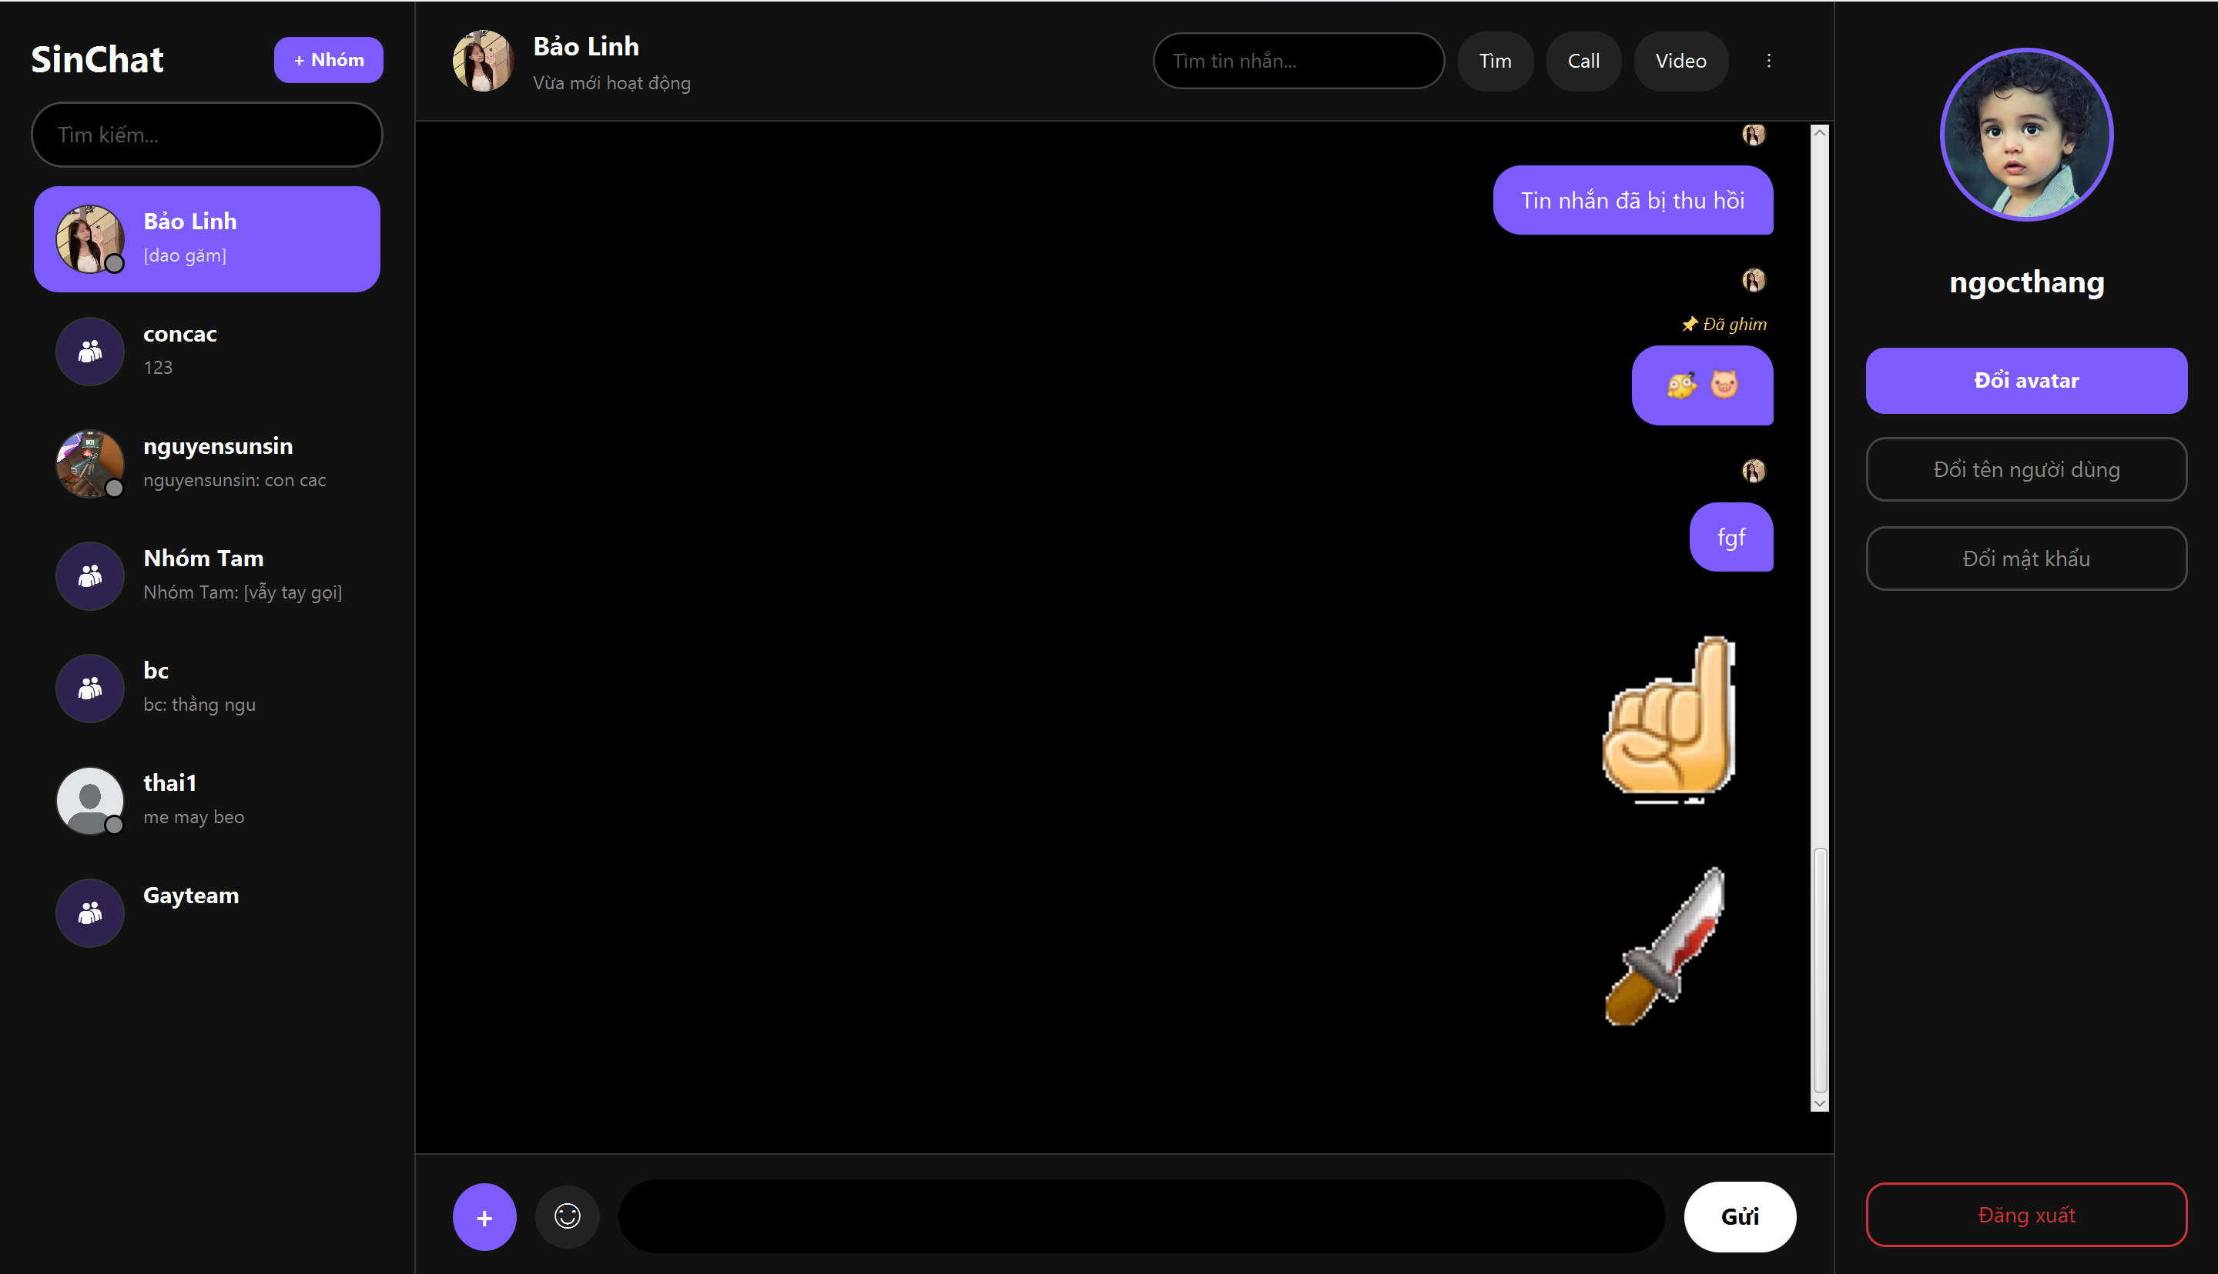
2 | Chọn 1 user vừa tìm kiếm để mở chat | Kiểm tra khi click vào user ở phần tìm kiếm sẽ mở chat | Search user rồi chọn 1 trong các kết quả được hiện | Màn chat mở đúng user đó (Ví dụ: Đang chat với thai1 rồi search: "bảo" để chọn vào chat với Bảo Linh) | PASSED
3 | Mở lại phần chat cũ | Kiểm tra các tin nhắn cũ, không tạo trùng chat đã có | Click vào 1 user đã từng chat chung | Mở đoạn chat cũ có hiển thị tin nhắn cũ, không tạo thêm bản trùng | PASSED | 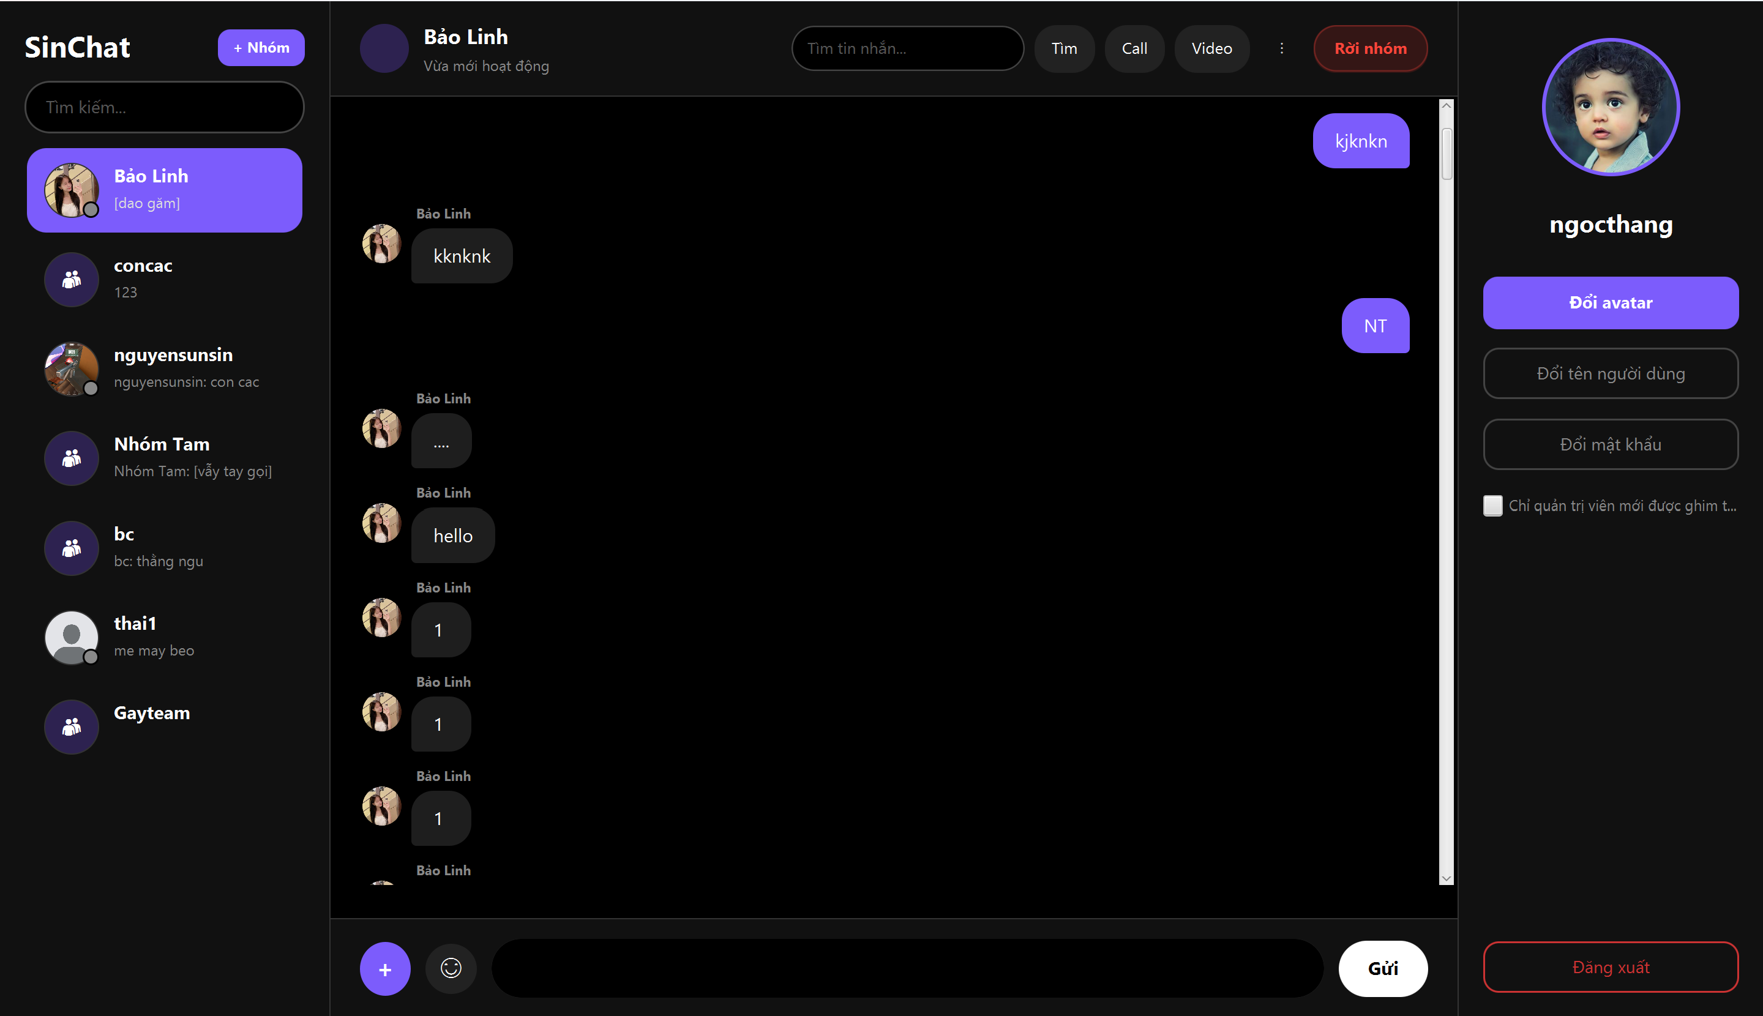
4 | Giao diện phần header trong phần chat | Kiểm tra header hiển thị đúng user đang chat | Mở app và chat với user bất kỳ | Header hiển thị đúng tên user, trạng thái hoạt động và các tính năng tìm kiếm tin nhắn, gọi, call video, … | PASSED
AVATAR/PROFILE
1 | Giao diện đổi avatar | Kiểm tra mở được giao diện đổi avatar | Chọn chức năng "Đổi avatar" | Hiện thị giao diện đổi avatar | PASSED | 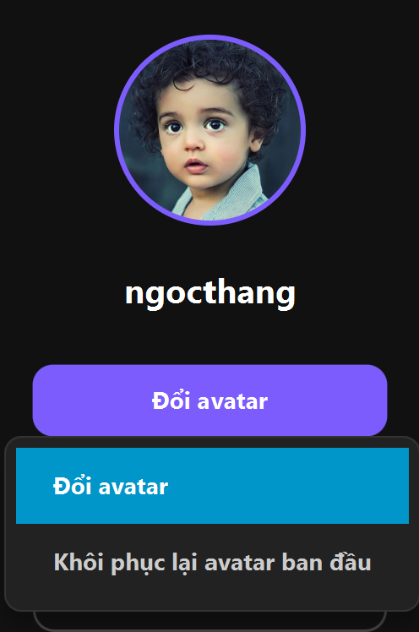 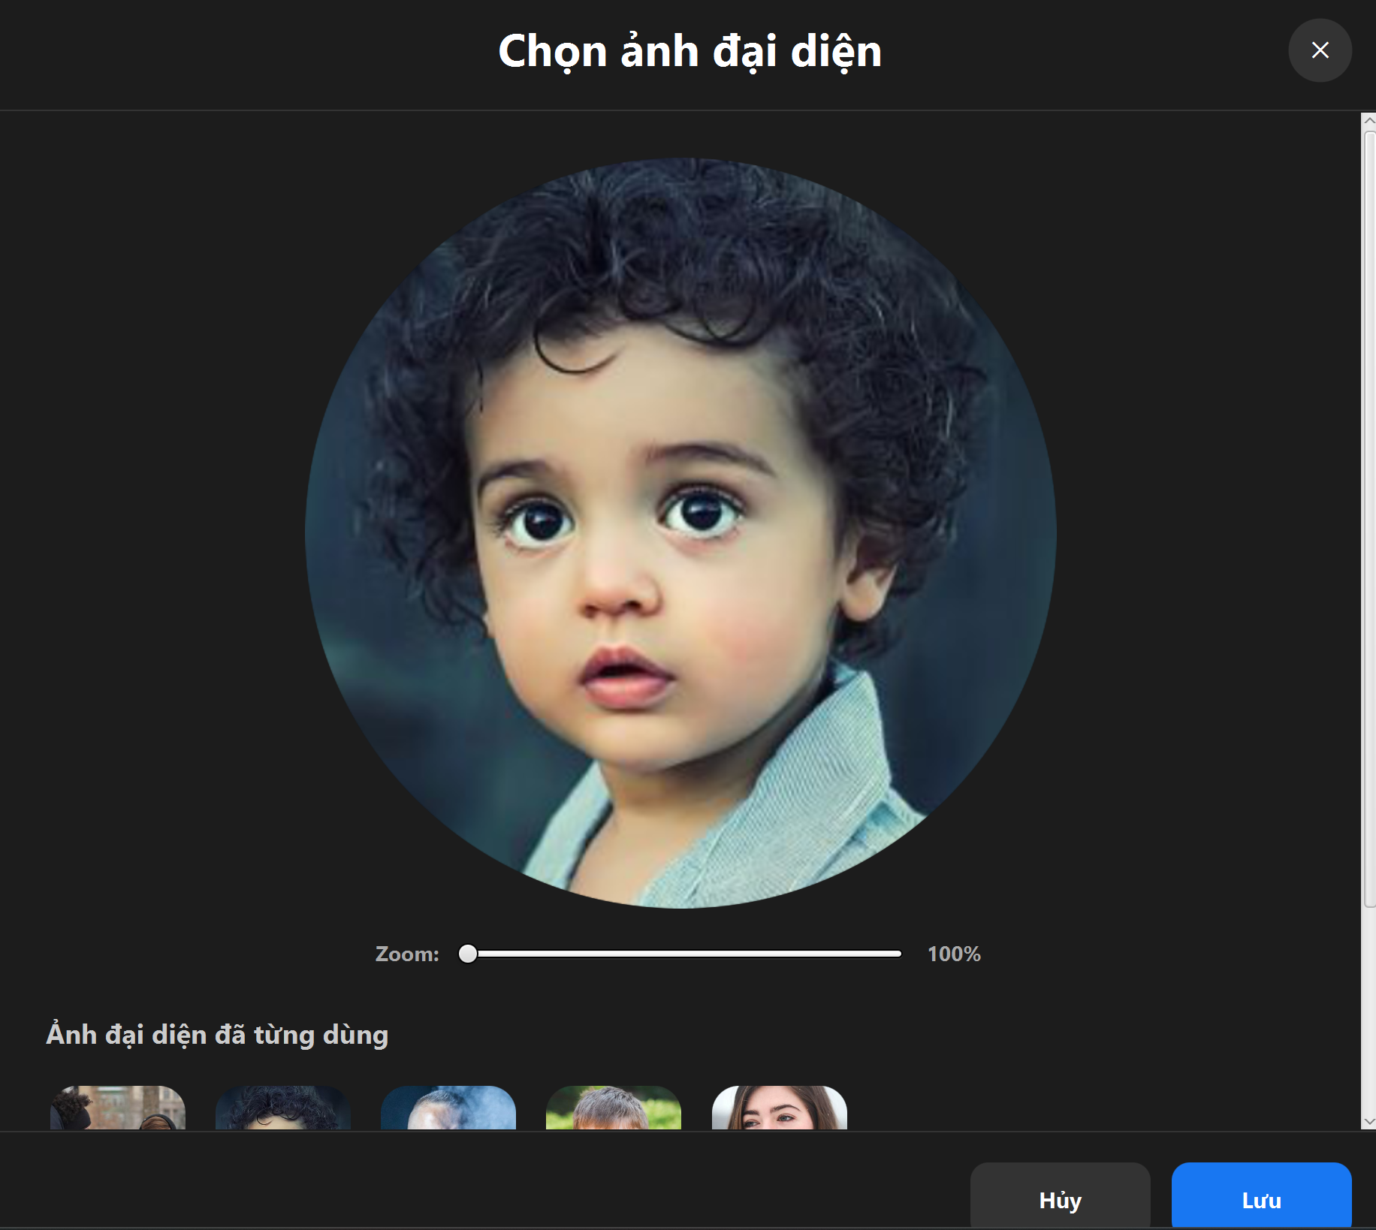
2 | Đổi avatar thành công | Kiểm tra đổi avatar thành công | Chọn chức năng "Tải ảnh lên" và chọn 1 ảnh khác để đổi avatar hoặc chọn 1 trong các avatar có sẵn | Hiển thị thông báo đổi avatar thành công | PASSED | 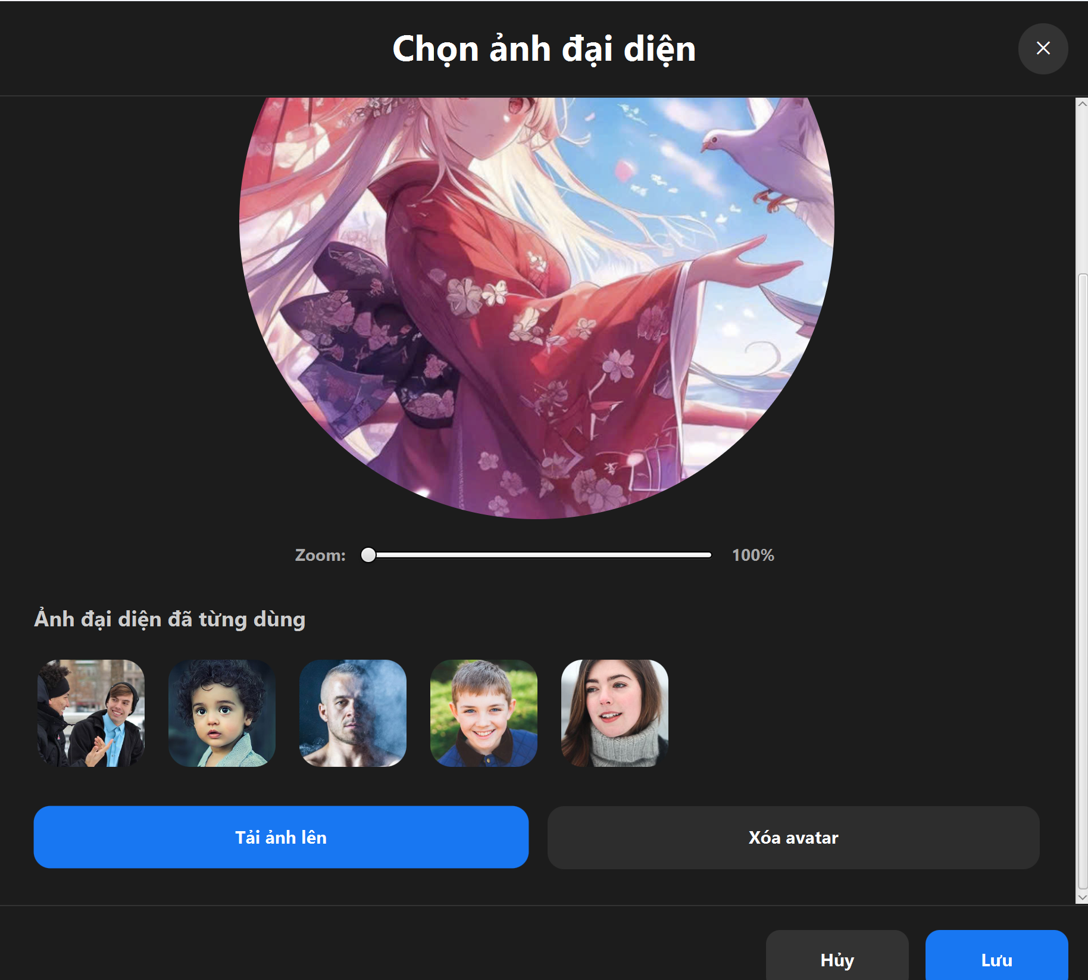 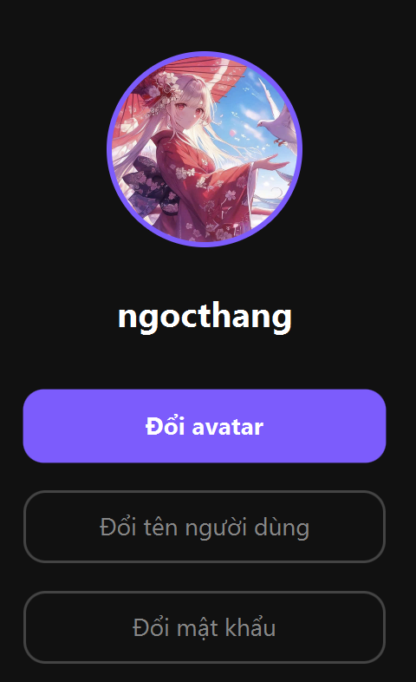
3 | Lưu lại các avatar cũ đã được đặt từ trước | Kiểm tra các avatar cũ được lưu lại vào phần "Ảnh đại diện đã từng dùng" | Sau khi đổi ảnh đại diện thành công thì vào phần đổi ảnh đại diện để kiểm tra | Hiển thị các ảnh đại diện đã đổi thành công và các ảnh đại diện mẫu | PASSED
4 | Tính năng review/crop avatar | Kiểm tra preview/crop avatar hoạt động | Chọn ảnh đại diện và thử tính năng phóng to, chỉnh vùng ảnh | Hiển thị hình ảnh sau khi crop và hình ảnh review | PASSED | 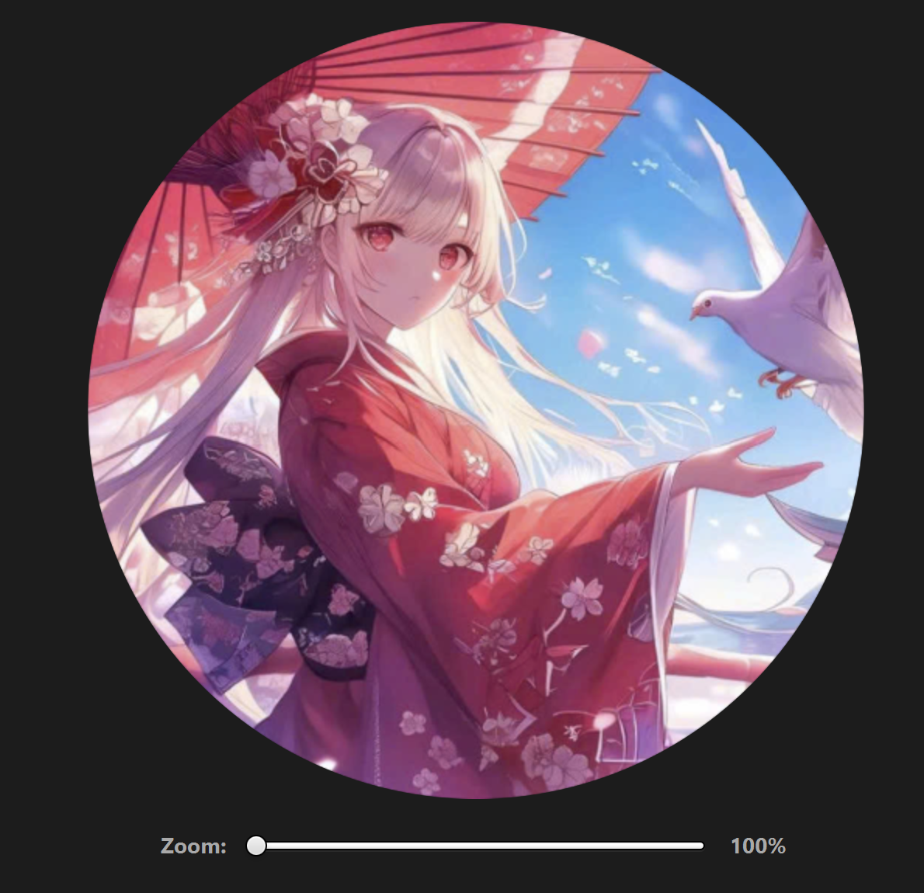 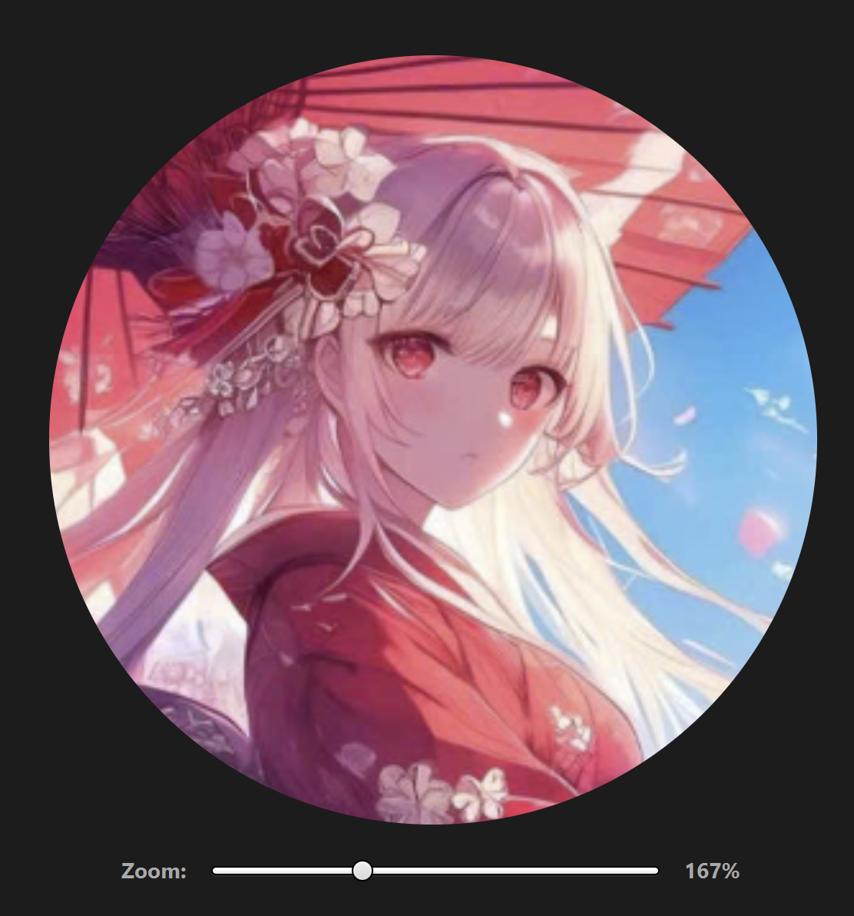
5 | Hủy đổi avatar không thay đổi ảnh cũ | Kiểm tra hủy đổi avatar không thay đổi ảnh cũ | Ấn nút "Hủy" lúc đổi avatar | Giữ lại avatar cũ | PASSED | 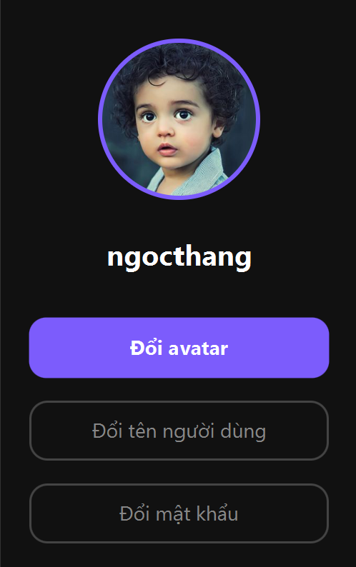
6 | Khôi phục avatar ban đầu (avatar mặc định) | Kiểm tra khôi phục avatar ban đầu | Chọn tính năng "Khôi phục lại avatar ban đầu" | Avatar trở lại thành avatar mặc định | PASSED | 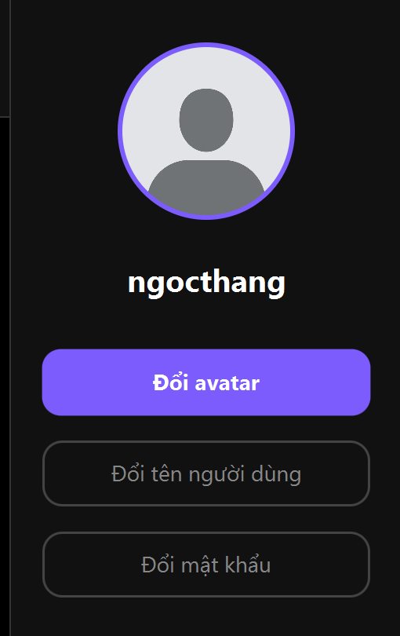
7 | Avatar vẫn còn sau khi đăng nhập lại | Kiểm tra avatar vẫn còn sau khi đăng nhập lại | Đổi avatar rồi đăng xuất khỏi tài khoản hoặc tắt app và vô lại | Avatar vẫn giống như lần cuối cùng thoát app | PASSED
8 | Hệ thống tự động đồng bộ để người khác xem được avatar vừa đổi của 1 user khác | Kiểm tra avatar của người khác hiển thị trong chat/contact | Dùng tài khoản khác và mở chat với user có avatar vừa được đổi | Avatar mới được hiển thị ở contact/header | PASSED
FIX LOST MESSAGE
1 | Gửi tin nhắn xong không bị mất khỏi UI | Kiểm tra gửi tin nhắn xong không bị mất khỏi UI | Gửi message: hello | Tin nhắn hiển thị trong khung chat | PASSED
2 | Tin nhắn vẫn còn sau đăng nhập lại | Kiểm tra tin nhắn vẫn còn sau đăng nhập lại | Gửi tin nhắn, đăng xuất rồi login lại | Tin nhắn vừa gửi vẫn còn trong lịch sử | PASSED | 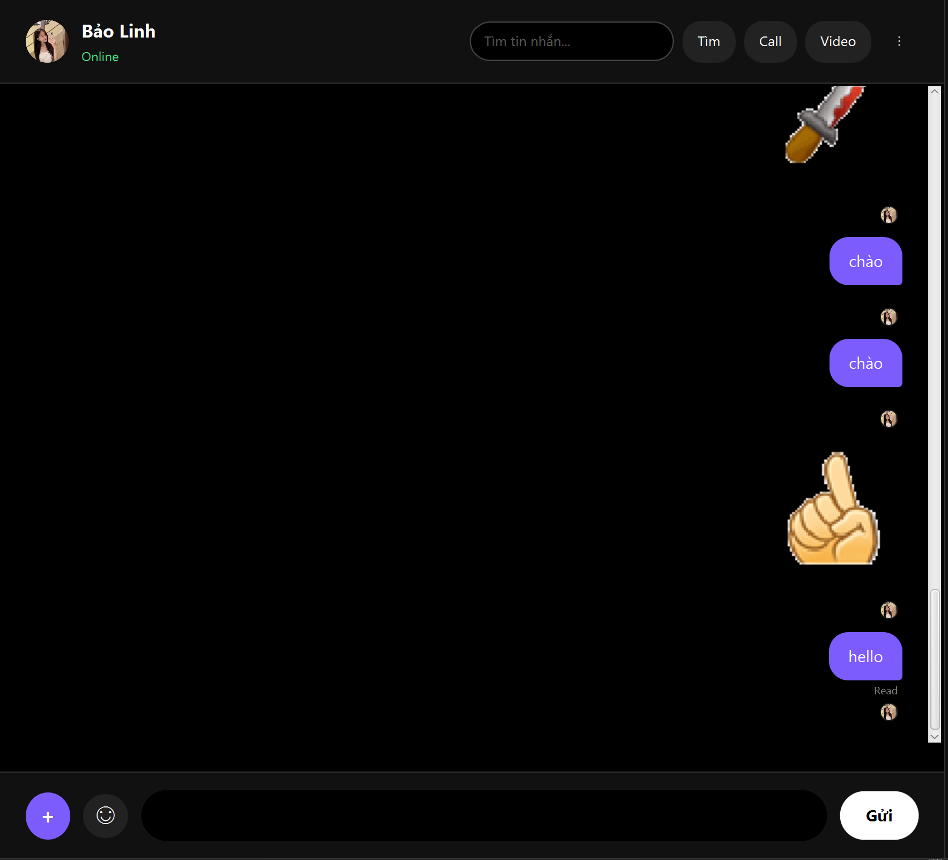
3 | Đổi chat không làm mất tin | Kiểm tra đổi chat không làm mất tin | Vào acc người dùng tên ngocthang. Vào chat với Bảo Linh → Vào chat với thai1 → quay lại chat với Bảo Linh | Tin nhắn với Bảo Linh vẫn còn | PASSED
4 | Nhận tin nhắn realtime | Kiểm tra nhận tin nhắn realtime từ user khác | Người dùng ngocthang gửi tin cho người dùng Bảo Linh đang online | Hiển thị màn hình nhập mã xác nhận | PASSED | 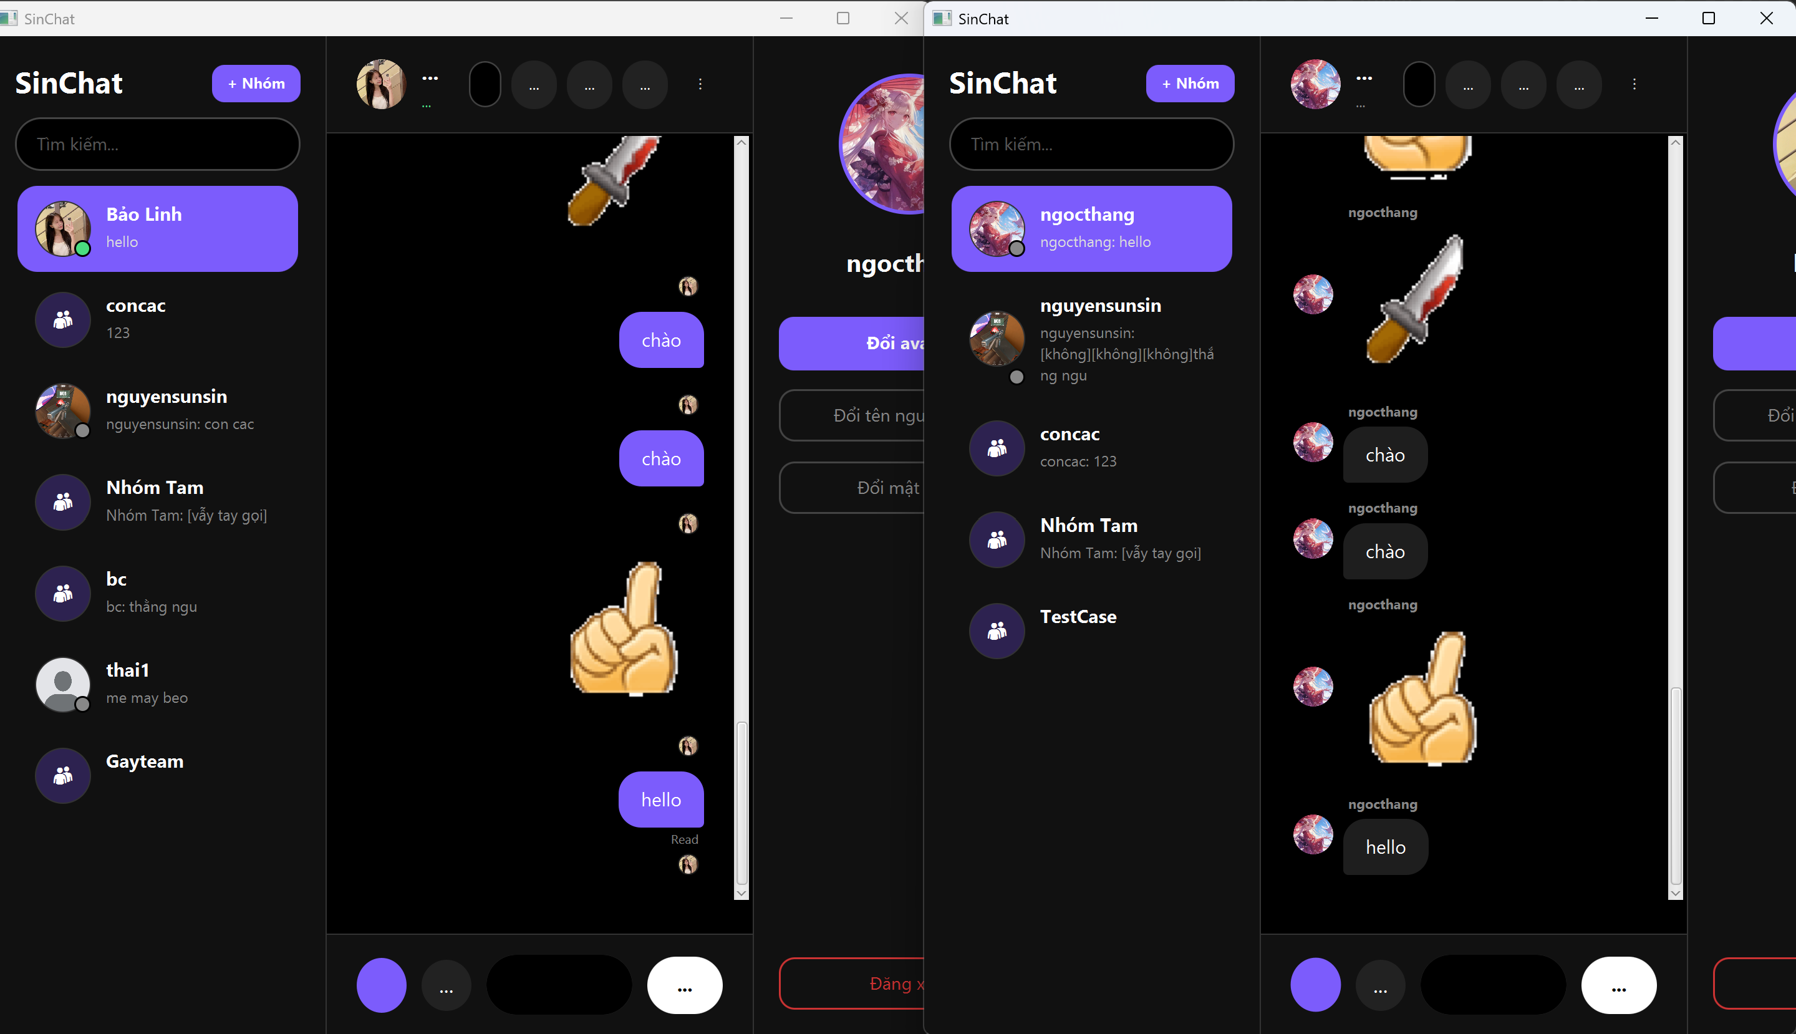
PIN MESSAGE
1 | Ghim/Gỡ tin nhắn |  |  |  | PASSED
2 | Thông báo ghim/gỡ tin nhắn thành công |  |  |  | PASSED
3 | Xem các tin nhắn được ghim |  |  |  | WIP
4 | Giới hạn các tin nhắn được ghim trong chat |  |  |  | WIP
5 | Chỉnh cài đặt trong nhóm, chỉ một mình quản trị viên được ghim |  |  |  | TESTING
6 | Chỉnh cài đặt trong nhóm, khi ghim cần được quản trị viên phê duyệt |  |  |  | WIP
7 | Chỉnh cài đặt trong nhóm, ai cũng được phép ghim |  |  |  | TESTING
8 | Xóa các tin nhắn được gỡ khỏi phần ghim |  |  |  | WIP
9 | Hiển thị đồng bộ các tin nhắn được ghim với mọi người trong chat |  |  |  | WIP
10 | Đánh dấu tin nhắn nào được ghim |  |  |  | TESTING

